CCP
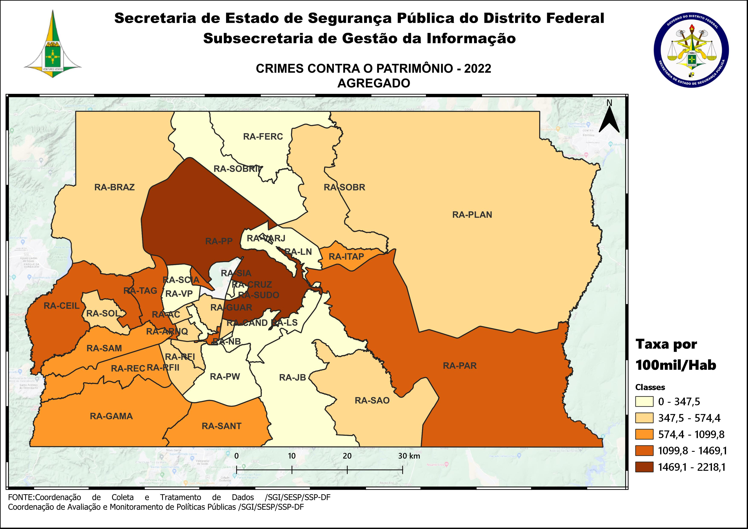
DSC_CIDADE_SEM_CEP | 2011 |  | 2012 |  | 2013 |  | 2014 |  | 2015
 | Registros de Ocorrências | Taxa 100 mil hab. | Registros de Ocorrências | Taxa 100 mil hab. | Registros de Ocorrências | Taxa 100 mil hab. | Registros de Ocorrências | Taxa 100 mil hab. | Registros de Ocorrências | Taxa 100 mil hab.
RA 01_BRASILIA | 5,895 | 2,808.1 | 5,421 | 2,542.8 | 6,966 | 3,217.7 | 9,172 | 4,211.4 | 6,224 | 2,840.8
RA 02_GAMA | 1,328 | 1,041.8 | 1,474 | 1,124.0 | 1,893 | 1,402.7 | 2,959 | 2,138.2 | 2,777 | 1,957.0
RA 03_TAGUATINGA | 4,215 | 2,131.1 | 4,727 | 2,305.5 | 5,637 | 2,648.2 | 8,145 | 3,766.5 | 5,874 | 2,673.8
RA 04_BRAZLANDIA | 273 | 552.4 | 283 | 563.4 | 365 | 714.0 | 555 | 1,073.5 | 668 | 1,277.7
RA 05_SOBRADINHO | 851 | 1,441.8 | 758 | 1,238.3 | 841 | 1,424.8 | 1,312 | 2,142.9 | 1,119 | 1,761.9
RA 06_PLANALTINA | 1,814 | 1,121.1 | 2,046 | 1,186.7 | 2,103 | 1,134.5 | 2,884 | 1,539.1 | 2,807 | 1,482.0
RA 07_PARANOA | 640 | 1,508.5 | 719 | 1,630.4 | 881 | 1,905.6 | 1,183 | 2,510.8 | 1,293 | 2,692.9
RA 08_NUCLEO BANDEIRANTE | 544 | 2,410.4 | 594 | 2,575.3 | 538 | 2,268.7 | 690 | 2,829.9 | 522 | 2,082.1
RA 09_CEILANDIA | 5,537 | 1,369.6 | 6,099 | 1,437.6 | 7,419 | 1,641.8 | 9,961 | 2,118.4 | 8,883 | 1,815.4
RA 10_GUARA | 1,439 | 1,334.7 | 1,408 | 1,248.9 | 1,749 | 1,458.4 | 2,546 | 2,018.3 | 1,854 | 1,397.2
RA 11_CRUZEIRO | 253 | 810.1 | 212 | 670.6 | 313 | 972.6 | 459 | 1,404.4 | 348 | 1,048.4
RA 12_SAMAMBAIA | 2,829 | 1,401.4 | 3,170 | 1,494.2 | 3,831 | 1,677.6 | 6,201 | 2,572.5 | 5,815 | 2,285.3
RA 13_SANTA MARIA | 1,567 | 1,311.9 | 1,673 | 1,386.0 | 1,993 | 1,624.0 | 2,834 | 2,287.1 | 2,686 | 2,146.9
RA 14_SAO SEBASTIAO | 678 | 871.5 | 655 | 767.6 | 887 | 896.8 | 918 | 922.3 | 1,133 | 1,131.2
RA 15_RECANTO DAS EMAS | 1,832 | 1,468.5 | 1,620 | 1,249.4 | 1,977 | 1,422.3 | 2,788 | 1,961.9 | 2,880 | 1,982.2
RA 16_LAGO SUL | 270 | 909.8 | 306 | 1,019.9 | 396 | 1,292.9 | 420 | 1,391.0 | 238 | 799.6
RA 17_RIACHO FUNDO | 323 | 915.8 | 392 | 1,087.4 | 475 | 1,263.1 | 562 | 1,447.3 | 506 | 1,261.9
RA 18_LAGO NORTE | 195 | 581.6 | 166 | 491.9 | 247 | 722.6 | 238 | 675.4 | 219 | 602.9
RA 19_CANDANGOLANDIA* | 139 |  | 153 |  | 151 |  | 179 |  | 167
RA 20_AGUAS CLARAS | 1,341 | 1,219.8 | 1,527 | 1,354.1 | 1,701 | 1,431.0 | 2,200 | 1,716.8 | 1,689 | 1,222.5
RA 21_RIACHO FUNDO 2 | 237 | 639.7 | 324 | 857.4 | 419 | 1,062.8 | 699 | 1,548.1 | 538 | 1,040.4
RA 22_SUDOESTE | 348 | 674.9 | 231 | 446.1 | 322 | 616.0 | 394 | 749.0 | 297 | 561.1
RA 23_VARJAO DO TORTO* | 39 |  | 35 |  | 16 |  | 17 |  | 37
RA 24_PARK WAY* | 115 |  | 125 |  | 104 |  | 112 |  | 85
RA 25_ESTRUTURAL | 386 | 1,200.7 | 354 | 1,072.1 | 317 | 903.3 | 628 | 1,697.2 | 732 | 1,876.1
RA 26_SOBRADINHO 2 | 247 | 262.0 | 343 | 360.3 | 385 | 395.0 | 466 | 470.2 | 494 | 490.2
RA 27_JARDIM BOTANICO | 29 | 121.6 | 34 | 140.1 | 28 | 110.7 | 43 | 163.4 | 20 | 73.1
RA 28_ITAPOA | 516 | 915.5 | 562 | 980.9 | 836 | 1,400.5 | 1,300 | 2,031.7 | 1,181 | 1,721.9
RA 29_SIA* | 413 |  | 464 |  | 581 |  | 731 |  | 481
RA 30_VICENTE PIRES | 396 | 584.2 | 437 | 632.0 | 561 | 774.7 | 788 | 1,085.9 | 549 | 755.0
RA 31_FERCAL* |  |  | 27 |  | 22 |  | 30 |  | 26
TOTAL DF | 34,689 | 1,329.1 | 36,339 | 1,372.0 | 43,954 | 1,575.5 | 61,414 | 2,153.1 | 52,142 | 1,788.9
Fonte: Banco Millenium - GEPAD/COOCOLETRA/SGI/SSPDF
* Taxa índice calculada apenas para as RA´s com população superior a 20.000 habitantes
DSC_CIDADE_SEM_CEP | 2016 |  | 2017
 | Registros de Ocorrências | Taxa 100 mil hab. | Registros de Ocorrências | Taxa 100 mil hab.
RA 01_BRASILIA | 8,483 | 3,848.7 | 8,521 | 3,842.9
RA 02_GAMA | 3,063 | 2,105.1 | 2,737 | 1,834.4
RA 03_TAGUATINGA | 6,489 | 2,907.5 | 5,991 | 2,642.4
RA 04_BRAZLANDIA | 701 | 1,325.8 | 797 | 1,490.5
RA 05_SOBRADINHO | 1,463 | 2,220.8 | 1,567 | 2,293.1
RA 06_PLANALTINA | 3,692 | 1,928.5 | 3,323 | 1,717.2
RA 07_PARANOA | 1,799 | 3,676.5 | 1,725 | 3,459.2
RA 08_NUCLEO BANDEIRANTE | 524 | 2,032.8 | 463 | 1,746.9
RA 09_CEILANDIA | 9,917 | 1,947.7 | 9,488 | 1,790.7
RA 10_GUARA | 1,995 | 1,429.3 | 1,741 | 1,185.8
RA 11_CRUZEIRO | 253 | 750.5 | 230 | 671.8
RA 12_SAMAMBAIA | 7,447 | 2,772.5 | 6,657 | 2,347.8
RA 13_SANTA MARIA | 3,575 | 2,830.0 | 2,916 | 2,286.1
RA 14_SAO SEBASTIAO | 1,738 | 1,724.4 | 1,771 | 1,746.1
RA 15_RECANTO DAS EMAS | 3,787 | 2,549.3 | 3,681 | 2,423.7
RA 16_LAGO SUL | 223 | 760.0 | 310 | 1,071.7
RA 17_RIACHO FUNDO | 685 | 1,654.4 | 607 | 1,419.7
RA 18_LAGO NORTE | 232 | 619.5 | 386 | 999.8
RA 19_CANDANGOLANDIA* | 167 |  | 125
RA 20_AGUAS CLARAS | 1,491 | 1,001.0 | 1,189 | 740.4
RA 21_RIACHO FUNDO 2 | 767 | 1,295.0 | 861 | 1,269.3
RA 22_SUDOESTE | 299 | 561.3 | 358 | 667.9
RA 23_VARJAO DO TORTO* | 28 |  | 53
RA 24_PARK WAY* | 106 |  | 120
RA 25_ESTRUTURAL | 1,050 | 2,552.4 | 713 | 1,643.7
RA 26_SOBRADINHO 2 | 624 | 609.0 | 833 | 799.6
RA 27_JARDIM BOTANICO | 41 | 144.1 | 38 | 128.4
RA 28_ITAPOA | 1,632 | 2,219.9 | 1,592 | 2,020.2
RA 29_SIA* | 514 |  | 458
RA 30_VICENTE PIRES | 637 | 874.1 | 609 | 834.0
RA 31_FERCAL* | 68 |  | 67
TOTAL DF | 63,490 | 2,129.6 | 59,927 | 1,965.3
Fonte: Banco Millenium - GEPAD/COOCOLETRA/SGI/SSPDF
* Taxa índice calculada apenas para as RA´s com população superior a 20.000 habitantes

DSC_CIDADE_SEM_CEP | 2018 |  | 2019 |  | 2020 |  | 2021 |  | 2022
 | Registros de Ocorrências | Taxa 100 mil hab. | Registros de Ocorrências | Taxa 100 mil hab. | Registros de Ocorrências | Taxa 100 mil hab. | Registros de Ocorrências | Taxa 100 mil hab. | Registros de Ocorrências | Taxa 100 mil hab.
RA 01_BRASILIA | 7,367 | 3,328.6 | 6,006 | 2,660.2 | 3,554 | 1,543.1 | 3,558 | 1,582.4 | 4,869 | 2,218.1
RA 02_GAMA | 2,627 | 1,983.2 | 2,379 | 1,724.4 | 1,410 | 981.3 | 1,275 | 928.4 | 1,145 | 872.3
RA 03_TAGUATINGA | 5,160 | 2,508.9 | 4,821 | 2,329.9 | 3,336 | 1,602.5 | 3,426 | 1,627.6 | 3,127 | 1,469.1
RA 04_BRAZLANDIA | 571 | 1,066.6 | 457 | 780.6 | 329 | 513.8 | 246 | 440.2 | 272 | 557.7
RA 05_SOBRADINHO | 1,239 | 2,062.4 | 1,047 | 1,601.3 | 662 | 930.2 | 471 | 641.4 | 379 | 500.1
RA 06_PLANALTINA | 2,884 | 1,624.9 | 2,344 | 1,256.4 | 1,532 | 781.3 | 1,245 | 667.6 | 1,000 | 563.8
RA 07_PARANOA | 1,329 | 2,028.0 | 1,225 | 1,751.0 | 826 | 1,105.9 | 760 | 1,087.9 | 913 | 1,397.3
RA 08_NUCLEO BANDEIRANTE | 389 | 1,647.0 | 365 | 1,532.4 | 312 | 1,299.0 | 273 | 1,133.1 | 296 | 1,224.8
RA 09_CEILANDIA | 7,909 | 2,292.5 | 7,231 | 2,072.8 | 5,071 | 1,437.6 | 4,482 | 1,279.3 | 4,701 | 1,351.0
RA 10_GUARA | 1,457 | 1,087.3 | 1,240 | 903.5 | 687 | 488.8 | 675 | 475.1 | 825 | 574.4
RA 11_CRUZEIRO | 256 | 823.7 | 203 | 655.6 | 96 | 311.1 | 99 | 320.8 | 94 | 304.5
RA 12_SAMAMBAIA | 4,995 | 2,144.8 | 4,794 | 2,007.1 | 3,312 | 1,352.1 | 2,973 | 1,200.6 | 2,753 | 1,099.8
RA 13_SANTA MARIA | 2,706 | 2,099.6 | 2,314 | 1,792.7 | 1,654 | 1,279.5 | 1,403 | 1,071.2 | 1,236 | 931.5
RA 14_SAO SEBASTIAO | 1,849 | 1,604.3 | 1,244 | 1,075.9 | 906 | 781.1 | 609 | 511.9 | 591 | 484.3
RA 15_RECANTO DAS EMAS | 2,573 | 1,978.6 | 2,648 | 2,017.7 | 1,589 | 1,199.7 | 1,485 | 1,111.8 | 1,166 | 865.7
RA 16_LAGO SUL | 209 | 702.4 | 122 | 406.2 | 82 | 270.4 | 68 | 223.3 | 69 | 225.7
RA 17_RIACHO FUNDO | 534 | 1,289.5 | 424 | 995.4 | 402 | 917.5 | 259 | 582.5 | 230 | 509.7
RA 18_LAGO NORTE | 278 | 839.8 | 213 | 607.6 | 160 | 431.0 | 142 | 378.3 | 119 | 313.5
RA 19_CANDANGOLANDIA* | 113 | 685.3 | 108 | 658.0 | 85 | 520.3 | 72 | 440.7 | 70 | 428.4
RA 20_AGUAS CLARAS | 786 | 682.4 | 733 | 613.3 | 568 | 458.0 | 610 | 507.9 | 582 | 500.3
RA 21_RIACHO FUNDO 2 | 771 | 900.1 | 751 | 838.7 | 507 | 541.6 | 409 | 560.4 | 295 | 518.4
RA 22_SUDOESTE | 371 | 690.0 | 170 | 311.9 | 93 | 168.3 | 104 | 187.8 | 147 | 265.0
RA 23_VARJAO DO TORTO* | 66 | 749.8 | 44 | 499.1 | 36 | 407.7 | 35 | 390.9 | 30 | 330.4
RA 24_PARK WAY* | 80 | 390.0 | 93 | 427.6 | 60 | 260.2 | 47 | 203.6 | 33 | 142.8
RA 25_ESTRUTURAL | 877 | 2,469.0 | 742 | 2,053.1 | 451 | 1,226.5 | 396 | 1,055.2 | 455 | 1,188.0
RA 26_SOBRADINHO 2 | 622 | 726.9 | 538 | 657.3 | 396 | 505.9 | 289 | 366.6 | 234 | 294.7
RA 27_JARDIM BOTANICO | 57 | 215.5 | 35 | 89.3 | 41 | 70.5 | 27 | 50.9 | 23 | 47.5
RA 28_ITAPOA | 1,162 | 1,867.9 | 1,053 | 1,659.2 | 857 | 1,323.6 | 651 | 995.8 | 666 | 1,009.0
RA 29_SIA* | 470 |  | 351 |  | 265 |  | 194 |  | 215
RA 30_VICENTE PIRES | 521 | 783.6 | 463 | 662.5 | 390 | 531.0 | 371 | 472.2 | 292 | 347.5
RA 31_FERCAL* | 77 | 897.1 | 67 | 743.1 | 46 | 485.6 | 18 | 191.7 | 22 | 236.4
RA 32_SOL NASCENTE/POR DO SOL | 836 | 950.7 | 874 | 976.7 | 642 | 704.9 | 527 | 565.3 | 509 | 533.5
RA 33_ARNIQUEIRA | 352 | 765.2 | 330 | 712.6 | 285 | 611.3 | 191 | 406.0 | 206 | 433.9
TOTAL DF | 51,493 | 1,731.0 | 45,429 | 1,506.6 | 30,642 | 1,003.0 | 27,390 | 885.2 | 27,564 | 879.5
Fonte: Banco Millenium - GEPAD/COOCOLETRA/SGI/SSPDF
* Taxa índice calculada apenas para as RA´s com população superior a 20.000 habitantes

